工作表1
 | adx DSP数据查询接口需求

一、需求目标 | 为DSP提供数据查询接口，方便双方数据校验。

二、需求概述 | adx提供6个数据接口供DSP查询：DSP的分天不分广告位总览和详情数据、分小时不分广告位详情数据；以及分天分广告位总览和详情数据、分小时分广告位详情数据。
 | 查询接口需dspid和token鉴权。

三、需求详述 | 1、接口分类：
 |  | （1）分天数据接口： |  |  |  |  | （2）分小时数据接口：
 |  |  | a. DSP总表现 |  |  |  |  | a. DSP总表现
 |  |  |  | 1.a.1 总览 |  |  |  |  | 2.a.1 总览（与1.a.1是同一个）
 |  |  |  | 1.a.2 详情 |  |  |  |  | 2.a.2 详情
 |  |  | b. DSP分广告位表现 |  |  |  |  | b. DSP分广告位表现
 |  |  |  | 1.b.1 总览 |  |  |  |  | 2.b.1 总览（与1.b.1是同一个）
 |  |  |  | 1.b.2 详情 |  |  |  |  | 2.b.2 详情

 | 2、分接口详述：
 |  | 1.a.1 DSP总表现总览分天接口
 |  |  | （1）查询参数：
 |  |  |  | 参数名 |  | 是否必填 | 类型 |  | 说明
 |  |  |  | dspid |  | 是 | string |  | adx分配给dsp的唯一id
 |  |  |  | token |  | 是 | string |  | dsp token，鉴权
 |  |  |  | ttype |  | 否 | string |  | 查询时间类型，分天＝day，分小时＝hour，默认值day
 |  |  |  | ptype |  | 否 | string |  | 查询报表类型，总表现＝all，分广告位＝position，默认值all
 |  |  |  | xtype |  | 否 | string |  | 查询总览还是详情，总览＝total，详情＝detail，默认值total
 |  |  |  | startdate |  | 是 | string |  | 查询开始日期，格式为YYYY-MM-DD，例：2018-01-29
 |  |  |  | enddate |  | 是 | string |  | 查询结束日期，格式为YYYY-MM-DD，例：2018-01-29

 |  |  | （2）返回结果：
 |  |  |  | 1）查询结果：
 |  |  |  |  | >>状态码
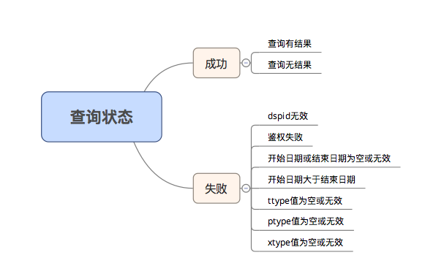

 |  |  |  | 2）数据项：
 |  |  |  |  | >>DSPid、DSP名称、请求数、响应数、出价数、出价率、竞得数、竞得率、展现数、点击数、点击率、消耗、ecpm、ecpc

 |  | 1.a.2 DSP总表现详情分天接口
 |  |  | （1）查询参数：
 |  |  |  | 参数名 |  | 是否必填 | 类型 |  | 说明
 |  |  |  | dspid |  | 是 | string |  | adx分配给dsp的唯一id
 |  |  |  | token |  | 是 | string |  | dsp token，鉴权
 |  |  |  | ttype |  | 否 | string |  | 查询时间类型，分天＝day，分小时＝hour，默认值day
 |  |  |  | ptype |  | 否 | string |  | 查询报表类型，总表现＝all，分广告位＝position，默认值all
 |  |  |  | xtype |  | 否 | string |  | 查询总览还是详情，总览＝total，详情＝detail，默认值total
 |  |  |  | startdate |  | 是 | string |  | 查询开始日期，格式为YYYY-MM-DD，例：2018-01-29
 |  |  |  | enddate |  | 是 | string |  | 查询结束日期，格式为YYYY-MM-DD，例：2018-01-29

 |  |  | （2）返回结果：
 |  |  |  | 1）查询结果：
 |  |  |  |  | >>状态码

 |  |  |  | 2）数据项：
 |  |  |  |  | >>日期、DSPid、DSP名称、请求数、响应数、出价数、出价率、竞得数、竞得率、展现数、点击数、点击率、消耗、ecpm、ecpc

 |  | 1.b.1 DSP分广告位总览分天接口
 |  |  | （1）查询参数：
 |  |  |  | 参数名 |  | 是否必填 | 类型 |  | 说明
 |  |  |  | dspid |  | 是 | string |  | adx分配给dsp的唯一id
 |  |  |  | token |  | 是 | string |  | dsp token，鉴权
 |  |  |  | ttype |  | 否 | string |  | 查询时间类型，分天＝day，分小时＝hour，默认值day
 |  |  |  | ptype |  | 否 | string |  | 查询报表类型，总表现＝all，分广告位＝position，默认值all
 |  |  |  | xtype |  | 否 | string |  | 查询总览还是详情，总览＝total，详情＝detail，默认值total
 |  |  |  | startdate |  | 是 | string |  | 查询开始日期，格式为YYYY-MM-DD，例：2018-01-29
 |  |  |  | enddate |  | 是 | string |  | 查询结束日期，格式为YYYY-MM-DD，例：2018-01-29
 |  |  |  | positionid |  | 否 | string |  | 广告位id，支持多个，用中文逗号分隔，例：15746512；默认值为所有广告位id

 |  |  | （2）返回结果：
 |  |  |  | 1）查询结果：
 |  |  |  |  | >>状态码
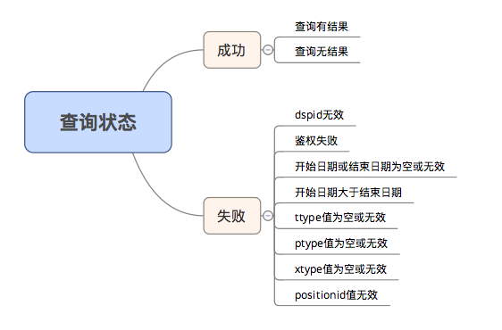

 |  |  |  | 2）数据项：
 |  |  |  |  | >>DSPid、DSP名称、广告位id、广告位名称、请求数、响应数、出价数、出价率、竞得数、竞得率、展现数、点击数、点击率、消耗、ecpm、ecpc

 |  | 1.b.2 DSP分广告位详情分天接口
 |  |  | （1）查询参数：
 |  |  |  | 参数名 |  | 是否必填 | 类型 |  | 说明
 |  |  |  | dspid |  | 是 | string |  | adx分配给dsp的唯一id
 |  |  |  | token |  | 是 | string |  | dsp token，鉴权
 |  |  |  | ttype |  | 否 | string |  | 查询时间类型，分天＝day，分小时＝hour，默认值day
 |  |  |  | ptype |  | 否 | string |  | 查询报表类型，总表现＝all，分广告位＝position，默认值all
 |  |  |  | xtype |  | 否 | string |  | 查询总览还是详情，总览＝total，详情＝detail，默认值total
 |  |  |  | startdate |  | 是 | string |  | 查询开始日期，格式为YYYY-MM-DD，例：2018-01-29
 |  |  |  | enddate |  | 是 | string |  | 查询结束日期，格式为YYYY-MM-DD，例：2018-01-29
 |  |  |  | positionid |  | 否 | string |  | 广告位id，支持多个，用中文逗号分隔，例：15746512；默认值为所有广告位id

 |  |  | （2）返回结果：
 |  |  |  | 1）查询结果：
 |  |  |  |  | >>状态码

 |  |  |  | 2）数据项：
 |  |  |  |  | >>日期、DSPid、DSP名称、广告位id、广告位名称、请求数、响应数、出价数、出价率、竞得数、竞得率、展现数、点击数、点击率、消耗、ecpm、ecpc

 |  | 2.a.2 DSP总表现详情分小时接口
 |  |  | （1）查询参数：
 |  |  |  | 参数名 |  | 是否必填 | 类型 |  | 说明
 |  |  |  | dspid |  | 是 | string |  | adx分配给dsp的唯一id
 |  |  |  | token |  | 是 | string |  | dsp token，鉴权
 |  |  |  | ttype |  | 否 | string |  | 查询时间类型，分天＝day，分小时＝hour，默认值day
 |  |  |  | ptype |  | 否 | string |  | 查询报表类型，总表现＝all，分广告位＝position，默认值all
 |  |  |  | xtype |  | 否 | string |  | 查询总览还是详情，总览＝total，详情＝detail，默认值total
 |  |  |  | startdate |  | 是 | string |  | 查询开始日期，格式为YYYY-MM-DD，例：2018-01-29
 |  |  |  | enddate |  | 是 | string |  | 查询结束日期，格式为YYYY-MM-DD，例：2018-01-29

 |  |  | （2）返回结果：
 |  |  |  | 1）查询结果：
 |  |  |  |  | >>状态码

 |  |  |  | 2）数据项：
 |  |  |  |  | >>日期、小时、DSPid、DSP名称、请求数、响应数、出价数、出价率、竞得数、竞得率、展现数、点击数、点击率、消耗、ecpm、ecpc

 |  | 2.b.2 DSP分广告位详情分小时接口
 |  |  | （1）查询参数：
 |  |  |  | 参数名 |  | 是否必填 | 类型 |  | 说明
 |  |  |  | dspid |  | 是 | string |  | adx分配给dsp的唯一id
 |  |  |  | token |  | 是 | string |  | dsp token，鉴权
 |  |  |  | ttype |  | 否 | string |  | 查询时间类型，分天＝day，分小时＝hour，默认值day
 |  |  |  | ptype |  | 否 | string |  | 查询报表类型，总表现＝all，分广告位＝position，默认值all
 |  |  |  | xtype |  | 否 | string |  | 查询总览还是详情，总览＝total，详情＝detail，默认值total
 |  |  |  | startdate |  | 是 | string |  | 查询开始日期，格式为YYYY-MM-DD，例：2018-01-29
 |  |  |  | enddate |  | 是 | string |  | 查询结束日期，格式为YYYY-MM-DD，例：2018-01-29

 |  |  | （2）返回结果：
 |  |  |  | 1）查询结果：
 |  |  |  |  | >>状态码

 |  |  |  | 2）数据项：
 |  |  |  |  | >>日期、小时、DSPid、DSP名称、广告位id、广告位名称、请求数、响应数、出价数、出价率、竞得数、竞得率、展现数、点击数、点击率、消耗、ecpm、ecpc

